Planilha1
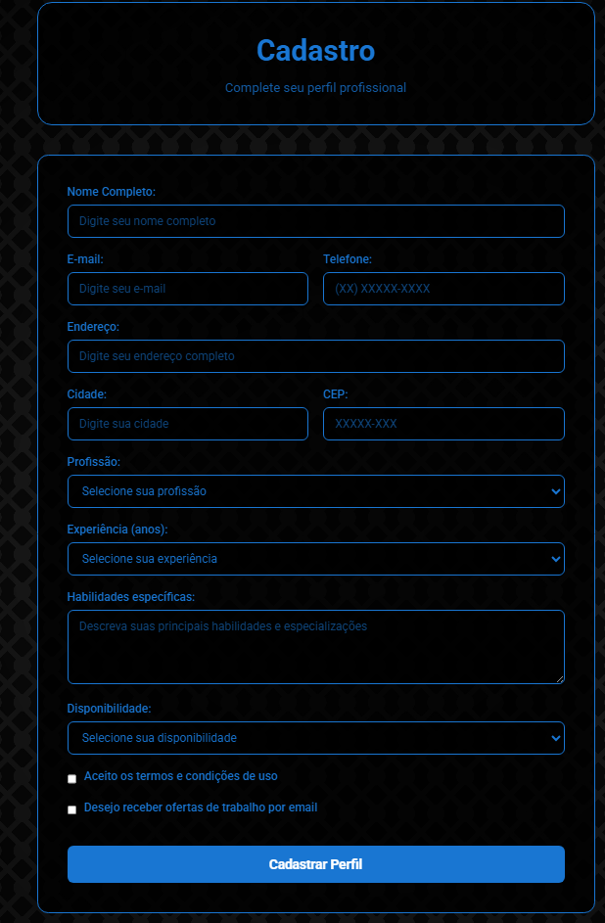
IMAGEM N°1
N° | Critério Ergonômico | Descrição da aplicação[i] | Imagem | Sugestão da aplicação[ii] | Autor
1 | Gestão de Erros | aplicamos na parte de cadastro e login, pois achamos que mais se encaixa | 1 | ? | Diego Davi de Oliveira Dias
2 |  |  |  | ?
3 |  |  |  | ?
4 |  |  |  | ?
5 |  |  |  | ?
6 |  |  |  | ?

